Sheet1
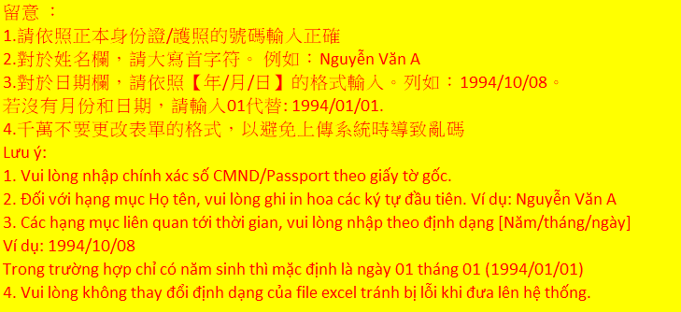
STT | HỌ TÊN 名姓 | SỐ CMND/ SỐ HỘ CHIẾU 身份證編號 | GIỚI TÍNH 性別 | NGÀY THÁNG NĂM SINH (Năm/tháng/ngày) 年出生日期 [年/月/日] | CHỨC VỤ 職務 | THỜI HẠN BẢO HIỂM (Năm/tháng/ngày) 保險期限 [年/月/日] | THỜI HẠN CHỨNG NHẬN AN TOÀN (Năm/tháng/ngày) 安全衛生證照期限 [年/月/日] | KHU VỰC THI CÔNG 施工區 | CHI CHÚ 備註 | QUỐC TỊCH | NGÀY HẾT HẠN HỘ CHIẾU | SỐ GIẤY PHÉP LAO ĐỘNG | NGÀY BẮT ĐẦU CÓ HIỆU LỰC GPLĐ | NGÀY HẾT HẠN GPLĐ | LOẠI THẺ (VISA/ THẺ TẠM TRÚ) | KÝ HIỆU VISA/ THẺ TT | SỐ VISA/THẺ TT | NGÀY CÓ HIỆU LỰC VISA / NGÀY CẤP THẺ TT | NGÀY HẾT HẠN VISA / THẺ TT | SỐ ĐIỆN THOẠI
1 | Cai zu kun | 156218325 | Nam | 2000-01-01 | Nhân viên thi công 施工人員 | 2022-02-01 | 2022-02-02 | Xưởng Bắc 北廠 | Vận hành cẩu 開吊車 | China | 2030-02-19 | 234567812345 | 2019-04-04 | 2024-05-09 | Visa | ZK | Z0987634567 | 2021-09-09 | 2021-09-08 | 0123456789

